CrayoDataset
sex | age | Time | Number_of_Warts | Type | Area | Result_of_Treatment |  | MIN | MAX | RANGE | MODE | Lebar Kelas
1 | 35 | 12 | 5 | 1 | 100 | 0 | Age | 15 | 67 | 52 | 15 | 6.5 | 7
1 | 29 | 7 | 5 | 1 | 96 | 1 | Time | 0.25 | 12 | 11.75 | 12 | 1.46875 | 2
1 | 50 | 8 | 1 | 3 | 132 | 0 | Number_of_Warts | 1 | 12 | 11 | 2 | 1.375 | 2
1 | 32 | 11.75 | 7 | 3 | 750 | 0 | Area | 4 | 750 | 746 | 100 | 93.25 | 94
1 | 67 | 9.25 | 1 | 1 | 42 | 0
1 | 41 | 8 | 2 | 2 | 20 | 1 | n = 90
1 | 36 | 11 | 2 | 1 | 8 | 0 | Jumlah kelas | 7.449000281
1 | 59 | 3.5 | 3 | 3 | 20 | 0 | Dibulatkan ke atas | 8
1 | 20 | 4.5 | 12 | 1 | 6 | 1
2 | 34 | 11.25 | 3 | 3 | 150 | 0
2 | 21 | 10.75 | 5 | 1 | 35 | 0
2 | 15 | 6 | 2 | 1 | 30 | 1
2 | 15 | 2 | 3 | 1 | 4 | 1
2 | 15 | 3.75 | 2 | 3 | 70 | 1
2 | 17 | 11 | 2 | 1 | 10 | 0
2 | 17 | 5.25 | 3 | 1 | 63 | 1 | Mean
2 | 23 | 11.75 | 12 | 3 | 72 | 0 | age | Time | Number_of_Warts | Type | Area | Result_of_Treatment
2 | 27 | 8.75 | 2 | 1 | 6 | 0 | 28.6 | 7.666666667 | 5.511111111 | 1.7 | 85.83333333 | 0.5333333333
2 | 15 | 4.25 | 1 | 1 | 6 | 1
2 | 18 | 5.75 | 1 | 1 | 80 | 1 | varian
1 | 22 | 5.5 | 2 | 1 | 70 | 1 | sex | age | Time | Number_of_Warts | Type | Area | Result_of_Treatment
2 | 16 | 8.5 | 1 | 2 | 60 | 1 | 2 | 178.5123596 | 11.60533708 | 12.72459426 | 0.8191011236 | 17353.6236 | 0.2516853933
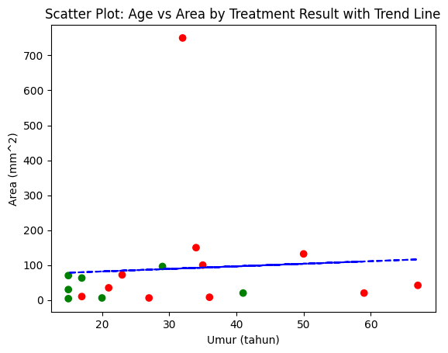
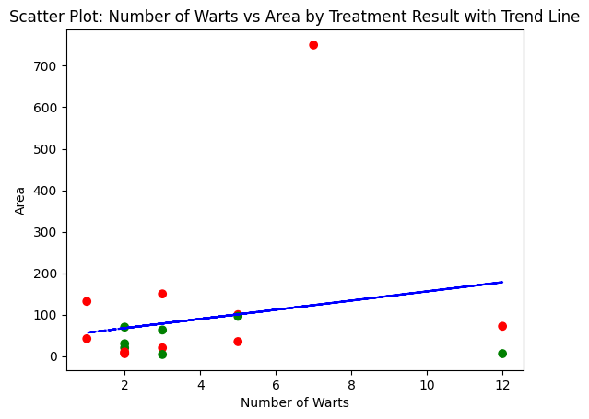
1 | 28 | 4.75 | 3 | 1 | 100 | 1
2 | 40 | 9.75 | 1 | 2 | 80 | 0
1 | 30 | 2.5 | 2 | 1 | 115 | 1
2 | 34 | 12 | 3 | 3 | 95 | 0
1 | 20 | 0.5 | 2 | 1 | 75 | 1
2 | 35 | 12 | 5 | 3 | 100 | 0
2 | 24 | 9.5 | 3 | 3 | 20 | 0
2 | 19 | 8.75 | 6 | 1 | 160 | 1
1 | 35 | 9.25 | 9 | 1 | 100 | 1
1 | 29 | 7.25 | 6 | 1 | 96 | 1
1 | 50 | 8.75 | 11 | 3 | 132 | 0
2 | 32 | 12 | 4 | 3 | 750 | 0
2 | 67 | 12 | 12 | 3 | 42 | 0
2 | 41 | 10.5 | 2 | 2 | 20 | 1
2 | 36 | 11 | 6 | 1 | 8 | 0
1 | 63 | 2.75 | 3 | 3 | 20 | 0
1 | 20 | 5 | 3 | 1 | 6 | 1
1 | 34 | 12 | 1 | 3 | 150 | 0
2 | 21 | 10.5 | 5 | 1 | 35 | 0
2 | 15 | 8 | 12 | 1 | 30 | 1
1 | 15 | 3.5 | 2 | 1 | 4 | 1
2 | 15 | 1.5 | 12 | 3 | 70 | 1
1 | 17 | 11.5 | 2 | 1 | 10 | 0
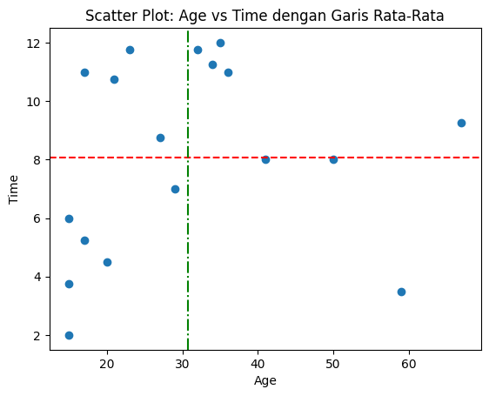
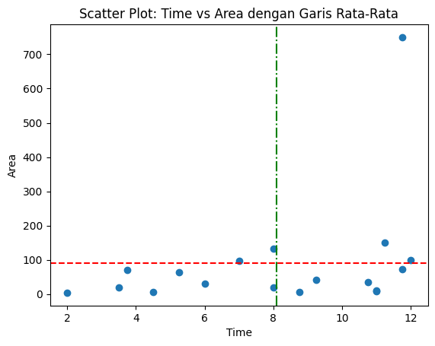
1 | 17 | 5.25 | 4 | 1 | 63 | 1
2 | 23 | 9.5 | 5 | 3 | 72 | 0
1 | 27 | 10 | 5 | 1 | 6 | 0
1 | 15 | 4 | 7 | 1 | 6 | 1
2 | 18 | 4.5 | 8 | 1 | 80 | 1
2 | 22 | 5 | 9 | 1 | 70 | 1
1 | 16 | 10.25 | 3 | 2 | 60 | 1
2 | 28 | 4 | 11 | 1 | 100 | 1
2 | 40 | 8.75 | 6 | 2 | 80 | 0
2 | 30 | 0.5 | 8 | 3 | 115 | 1
1 | 34 | 10.75 | 1 | 3 | 95 | 0
1 | 20 | 3.75 | 11 | 1 | 75 | 1
2 | 35 | 8.5 | 6 | 3 | 100 | 0
1 | 24 | 9.5 | 8 | 1 | 20 | 1
2 | 19 | 8 | 9 | 1 | 160 | 1
1 | 35 | 7.25 | 2 | 1 | 100 | 1
1 | 29 | 11.75 | 5 | 1 | 96 | 0
2 | 50 | 9.5 | 4 | 3 | 132 | 0
2 | 32 | 12 | 12 | 3 | 750 | 0
1 | 67 | 10 | 7 | 1 | 42 | 0
2 | 41 | 7.75 | 5 | 2 | 20 | 1
2 | 36 | 10.5 | 4 | 1 | 8 | 0
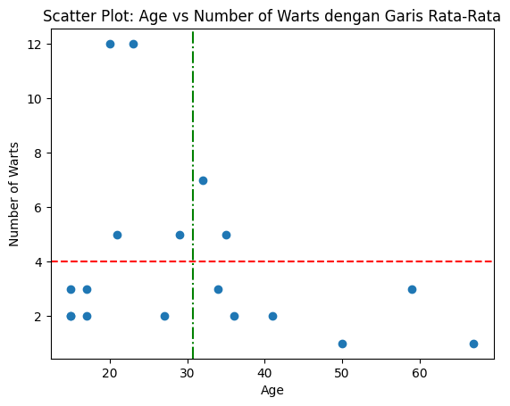
1 | 67 | 3.75 | 11 | 3 | 20 | 0
1 | 20 | 4 | 3 | 1 | 6 | 1
1 | 34 | 11.25 | 1 | 3 | 150 | 0
2 | 21 | 10.75 | 7 | 1 | 35 | 0
1 | 15 | 10.5 | 11 | 1 | 30 | 1
1 | 15 | 2 | 11 | 1 | 4 | 1
2 | 15 | 2 | 10 | 3 | 70 | 1
1 | 17 | 9.25 | 12 | 1 | 10 | 0
1 | 17 | 5.75 | 10 | 1 | 63 | 1
1 | 23 | 10.25 | 7 | 3 | 72 | 0
1 | 27 | 10.5 | 7 | 1 | 6 | 0
1 | 15 | 5.5 | 5 | 1 | 6 | 1
1 | 18 | 4 | 1 | 1 | 80 | 1
2 | 22 | 4.5 | 2 | 1 | 70 | 1
1 | 16 | 11 | 3 | 2 | 60 | 1
2 | 28 | 5 | 9 | 1 | 100 | 1
1 | 40 | 11.5 | 9 | 2 | 80 | 0
1 | 30 | 0.25 | 10 | 1 | 115 | 1
2 | 34 | 12 | 3 | 3 | 95 | 0
2 | 20 | 3.5 | 6 | 1 | 75 | 1
2 | 35 | 8.25 | 8 | 3 | 100 | 0
1 | 24 | 10.75 | 10 | 1 | 20 | 1
1 | 19 | 8 | 8 | 1 | 160 | 1

Time
Interval | Frekuensi | Batas Bawah | Batas Atas | Frekuensi Kumulatif | Histogram | Poligon Frekuensi | Ukuran Pemusatan |  |  |  |  |  | Time | MIN | MAX
0,25 - 1,75 | 4 | -0.25 | 2.25 | 4 | 4 | 4 | Mean | Median | Modus | Kuartil 1 | Kuartil 2 | Kuartil 3 |  | 0.25 | 12
1,75 - 3,25 | 5 | 1.25 | 3.75 | 9 | 5 | 5 | 7.67 | 8.173076923 | 10.56034483 | 4.196428571 | 8.173076923 | 10.2826087
3,25 - 4,75 | 14 | 2.75 | 5.25 | 23 | 14 | 14 |  | Median = (x45+x46)/2
4,75 - 6,25 | 11 | 4.25 | 6.75 | 34 | 11 | 11
6,25 - 7,75 | 3 | 5.75 | 8.25 | 37 | 3 | 3
7,75 - 9,25 | 13 | 7.25 | 9.75 | 50 | 13 | 13
9,25 - 10,75 | 17 | 8.75 | 11.25 | 67 | 17 | 17
10,75 - 12,25 | 23 | 10.25 | 12.75 | 90 | 23 | 23
Poligon Frekuensi dan Histogram

Interval | Frekuensi | Nilai Tengah | |x-xmi| | fi(|x-xmi|) | |x-xmi|^2 | fi*|x-xmi|^2
0,25 - 1,75 | 3 | 1 | 6.666666667 | 20 | 44.44444444 | 133.3333333
1,75 - 3,25 | 3 | 2.5 | 5.166666667 | 15.5 | 26.69444444 | 80.08333333
3,25 - 4,75 | 10 | 4 | 3.666666667 | 36.66666667 | 13.44444444 | 134.4444444
4,75 - 6,25 | 6 | 5.5 | 2.166666667 | 13 | 4.694444444 | 28.16666667
6,25 - 7,75 | 2 | 7 | 0.6666666667 | 1.333333333 | 0.4444444444 | 0.8888888889
7,75 - 9,25 | 8 | 8.5 | 0.8333333333 | 6.666666667 | 0.6944444444 | 5.555555556
9,25 - 10,75 | 13 | 10 | 2.333333333 | 30.33333333 | 5.444444444 | 70.77777778
10,75 - 12,25 | 14 | 11.5 | 3.833333333 | 53.66666667 | 14.69444444 | 205.7222222
SImpangan Mutlak Rata-Rata |  |  | MDx = | 1.968518519 |  | 658.9722222
 |  |  |  |  | Varian = | 7.404182272
 |  |  |  |  | (Deviasi Standar) sx = | 2.72106271

Number_of_Warts
Interval | Frekuensi | Batas bawah | Batas atas | Frekuensi Kumulatif | Histogram | Poligon Frekuensi | Nilai Tengah |  |  |  |  |  |  | Number Of Wartz | MIN | MAX |  | Frekuensi | Batas bawah | Batas atas
1 - 2,374 | 24 | 0.500 | 1.875 | 24 | 24 | 24 | 1.687 | Ukuran Pemusatan |  |  |  |  |  |  | 1 | 12 |  | 24 | 0.5 | 2024-05-02
2,375 - 3,749 | 13 | 1.875 | 3.250 | 37 | 13 | 13 | 3.062 | Mean | Median | Modus | Kuartil 1 | Kuartil 2 | Kuartil 3 |  |  |  |  | 13 | 2024-05-02 | 2024-05-04
3,750 - 5,124 | 14 | 3.250 | 4.625 | 51 | 14 | 14 | 4.437 | 5.511111111 | 4.036 | 1.443 | 1.789 | 4.036 | 7.994 |  |  |  |  | 14 | 2024-05-04 | 2024-05-06
5,125 - 6,499 | 6 | 4.625 | 6.000 | 57 | 6 | 6 | 5.812 |  |  |  |  |  |  |  |  |  |  | 6 | 2024-05-06 | 2024-09-08
6,500 - 7,874 | 6 | 6.000 | 7.375 | 63 | 6 | 6 | 7.187 |  |  |  |  |  |  |  |  |  | 7 | 6 | 2024-05-08 | 2024-05-10
7,875 - 9,249 | 10 | 7.375 | 8.750 | 73 | 10 | 10 | 8.562 |  |  |  |  |  |  |  |  |  | 2024-09-08 | 10 | 2024-05-10 | 2024-05-12
9,250 - 10,624 | 4 | 8.750 | 10.125 | 77 | 4 | 4 | 9.937 |  |  |  |  |  |  |  |  |  | 10 | 4
10,625 - 12,000 | 13 | 10.125 | 12.500 | 90 | 13 | 13 | 11.3125 |  |  |  |  |  |  |  |  |  | 2024-12-11 | 13

Histogram dan Poligon Frekuensi

Interval | Frekuensi | Nilai Tengah | |x-xmi| | fi(|x-xmi|) | |x-xmi|^2 | fi*|x-xmi|^2
1 - 2,374 | 10 | 1.687 | 3.824111111 | 38.24111111 | 14.62382579 | 146.2382579
2,375 - 3,749 | 7 | 3.062 | 2.449111111 | 17.14377778 | 5.998145235 | 41.98701664
3,750 - 5,124 | 11 | 4.437 | 1.074111111 | 11.81522222 | 1.153714679 | 12.69086147
5,125 - 6,499 | 6 | 5.812 | 0.3008888889 | 1.805333333 | 0.09053412346 | 0.5432047407
6,500 - 7,874 | 5 | 7.187 | 1.675888889 | 8.379444444 | 2.808603568 | 14.04301784
7,875 - 9,249 | 10 | 8.562 | 3.050888889 | 30.50888889 | 9.307923012 | 93.07923012
9,250 - 10,624 | 4 | 9.937 | 4.425888889 | 17.70355556 | 19.58849246 | 78.35396983
10,625 - 12,000 | 11 | 11.3125 | 5.801388889 | 63.81527778 | 33.65611304 | 370.2172434
SImpangan Mutlak Rata-Rata |  |  | MDx = | 2.104584568 |  | 757.152802
 |  |  |  |  | Varian = | 8.507334854
 |  |  |  |  | (Deviasi Standar) sx = | 2.916733593

Age
Interval | Frekuensi | Batas Bawah | Batas Atas | Frekuensi Kumulatif | Histogram | Poligon Frekuensi | Ukuran Pemusatan |  |  |  |  |  |  | Min | Max
15 - 21 | 36 | 14.5 | 21.5 | 36 | 36 | 36 | Mean | Median | Modus | Kuartil 1 | Kuartil 2 | Kuartil 3 | Age | 15 | 67
22 - 28 | 15 | 21.5 | 29.5 | 51 | 15 | 15 | 28.6 | 25.7 | 18.92105263 | 18.875 | 22.73529412 | 22.60416667
29 - 35 | 21 | 29.5 | 36.5 | 72 | 21 | 21 |  | Median = (x45+x46)/2
36 - 42 | 9 | 36.5 | 42.5 | 81 | 9 | 9
43 - 49 | 0 | 42.5 | 49.5 | 81 | 0 | 0
50 - 56 | 3 | 49.5 | 56.5 | 84 | 3 | 3
57 - 63 | 2 | 56.5 | 63.5 | 86 | 2 | 2
64 - 70 | 4 | 63.5 | 69.5 | 90 | 4 | 4
Poligon Frekuensi dan Histogram

Interval | Frekuensi | Titik Tengah | |x-xmi| | fi(|x-xmi|) | |x-xmi|^2 | fi*|x-xmi|^2
15 - 21 | 25 | 18 | 18 | 450 | 324 | 8100
22 - 28 | 11 | 25 | 25 | 275 | 625 | 6875
29 - 35 | 14 | 32 | 32 | 448 | 1024 | 14336
36 - 42 | 6 | 39 | 39 | 234 | 1521 | 9126
43 - 49 | 0 | 46 | 46 | 0 | 2116 | 0
50 - 56 | 2 | 53 | 53 | 106 | 2809 | 5618
57 - 63 | 1 | 60 | 60 | 60 | 3600 | 3600
64 - 70 | 3 | 67 | 67 | 201 | 4489 | 13467
SImpangan Mutlak Rata-Rata |  |  | MDx = | 19.71111111 |  | 61122
 |  |  |  |  | Varian = | 686.7640449
 |  |  |  |  | (Deviasi Standar) sx = | 26.20618333

Area
Interval | Frekuensi | Batas Bawah | Batas Atas | Frekuensi Kumulatif | Histogram | Poligon Frekuensi | Ukuran Pemusatan |  |  |  |  |  |  | Min | Max
4 - 97 | 66 | 3.5 | 97.5 | 66 | 66 | 66 | Mean | Median | Modus | Kuartil 1 | Kuartil 2 | Kuartil 3 | Area | 4 | 750
98 - 191 | 21 | 97.5 | 191.5 | 87 | 21 | 21 | 85.83333333 | 67.59090909 | 59.39189189 | 35.54545455 | 67.59090909 | 99.12068966
192 - 285 | 0 | 191.5 | 285.5 | 87 | 0 | 0
286 - 379 | 0 | 285.5 | 379.5 | 87 | 0 | 0
380 - 473 | 0 | 379.5 | 473.5 | 87 | 0 | 0
474 - 567 | 0 | 473.5 | 567.5 | 87 | 0 | 0
568 - 661 | 0 | 567.5 | 661.5 | 87 | 0 | 0
662 - 755 | 3 | 661.5 | 755.5 | 90 | 3 | 3
Poligon Frekuensi dan Histogram

Interval | Frekuensi | Nilai Tengah | |x-xmi| | fi(|x-xmi|) | |x-xmi|^2 | fi*|x-xmi|^2
4 - 97 | 44 | 50.5 | 35.33333333 | 1554.666667 | 1248.444444 | 54931.55556
98 - 191 | 15 | 144.5 | 58.66666667 | 880 | 3441.777778 | 51626.66667
192 - 285 | 0 | 238.5 | 152.6666667 | 0 | 23307.11111 | 0
286 - 379 | 0 | 332.5 | 246.6666667 | 0 | 60844.44444 | 0
380 - 473 | 0 | 426.5 | 340.6666667 | 0 | 116053.7778 | 0
474 - 567 | 0 | 520.5 | 434.6666667 | 0 | 188935.1111 | 0
568 - 661 | 0 | 614.5 | 528.6666667 | 0 | 279488.4444 | 0
662 - 755 | 2 | 708.5 | 622.6666667 | 1245.333333 | 387713.7778 | 775427.5556
SImpangan Mutlak Rata-Rata |  |  | MDx = | 40.88888889 |  | 881985.7778
 |  |  |  |  | Varian = | 9909.952559
 |  |  |  |  | (Deviasi Standar) sx = | 99.54874464

